result
重复测定
预期的 | Pep_HexNAc1Fuc1 | Pep_DiCHO | Pep_lost1C | Pep_COOH |  | Pep_HexNAc1Fuc1
1mM_25_1h | 61452513280 | 38827910144 | 1139060768 | 11750053120 | 51717024032 | Pep_DiCHO
5mM_25_1h | 2061828352 | 34057333760 | 1965805056 | 33073625088 | 69096763904 | Pep_lost1C
5mM_25_2h | 14681113 | 26323790848 | 1791590656 | 32253932544 | 60369314048 | Pep_COOH
10mM_25_1h | 1254434.1875 | 31144690688 | 1623025408 | 35861184512 | 68628900608
10mM_4_1h | 11942303744 | 51776811008 | 1115493184 | 16413876224 | 69306180416

 | 10mM_4_1.5h

Pep_HexNAc1Fuc1
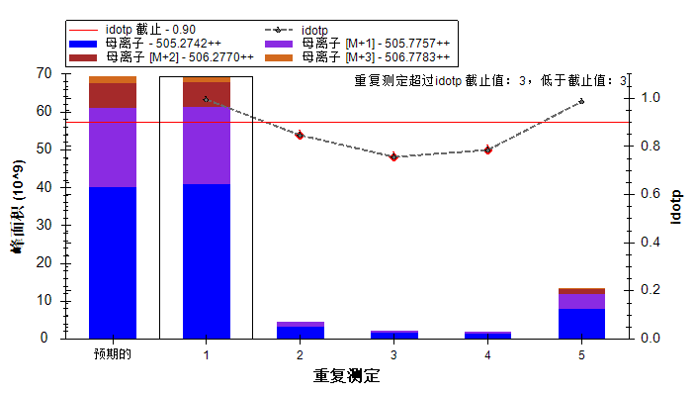
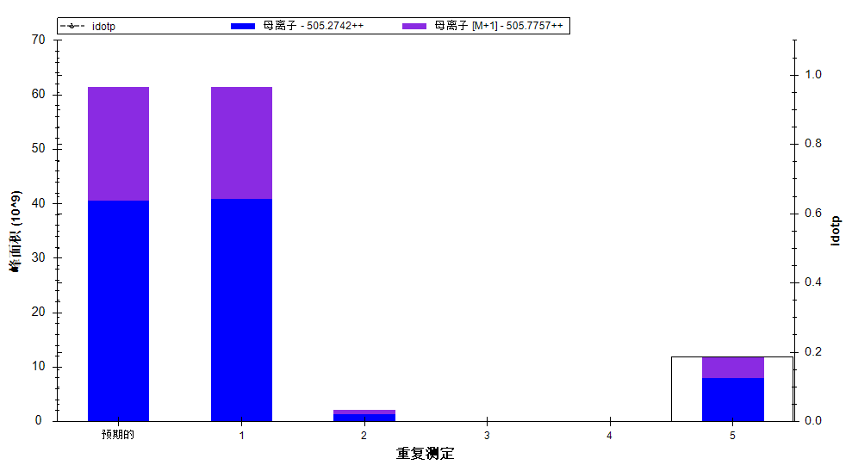

idotp 截止 - 0.90
重复测定 | 峰面积
预期的 | 0
 | idotp | 母离子 - 505.2742++ | 母离子 [M+1] - 505.7757++ | 母离子 [M+2] - 506.2770++ | 母离子 [M+3] - 506.7783++
重复测定 | idotp | 峰面积 | 峰面积 | 峰面积 | 峰面积 | idotp |  | idotp | 母离子 - 505.2742++ | 母离子 [M+1] - 505.7757++
预期的 | NaN | 40289744771 | 20743749871 | 6696132880.6 | 1611804157.5 | NaN | 重复测定 | idotp | 峰面积 | 峰面积 | Pep_HexNAc1Fuc1
1 | 0.99291646481 | 40866746368 | 20585766912 | 6420353024 | 1468565376 | NaN | 预期的 | NaN | 40566349512 | 20886163768 | 61452513280
2 | 0.84501218796 | 3244980992 | 1306105216 | 72166200 | 1241882.375 | 0.84501218796 | 1 | NaN | 40866746368 | 20585766912 | 61452513280
3 | 0.75501954556 | 1696128000 | 431038944 | 0 | 0 | 0.75501954556 | 2 | NaN | 1365912320 | 695916032 | 2061828352
4 | 0.78195130825 | 1459602304 | 592229888 | 596572.75 | 0 | 0.78195130825 | 3 | NaN | 10117480 | 4563633 | 14681113
5 | 0.98550313711 | 7924146176 | 4018157568 | 1171000192 | 250849136 | NaN | 4 | NaN | 1029362.875 | 225071.3125 | 1254434.1875
 |  |  |  |  |  |  | 5 | NaN | 7924146176 | 4018157568 | 11942303744

Pep_DiCHO
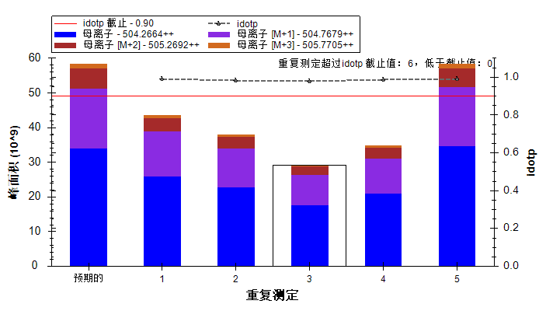
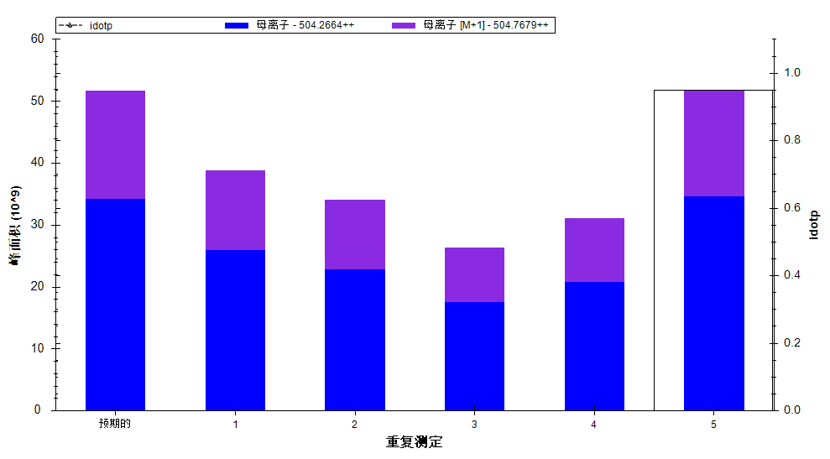

idotp 截止 - 0.90
重复测定 | 峰面积
预期的 | 0
 | idotp | 母离子 - 504.2664++ | 母离子 [M+1] - 504.7679++ | 母离子 [M+2] - 505.2692++ | 母离子 [M+3] - 505.7705++
重复测定 | idotp | 峰面积 | 峰面积 | 峰面积 | 峰面积 | idotp |  | idotp | 母离子 - 504.2664++ | 母离子 [M+1] - 504.7679++
预期的 | NaN | 33906892624 | 17447614218 | 5630248577.7 | 1354265253.2 | NaN | 重复测定 | idotp | 峰面积 | 峰面积 | Pep_DiCHO
1 | 0.99013656378 | 25965502464 | 12862407680 | 3980950272 | 904944064 | NaN | 预期的 | NaN | 34185719603 | 17591091405 | 51776811008
2 | 0.9825540185 | 22862503936 | 11194829824 | 3256959488 | 712681472 | NaN | 1 | NaN | 25965502464 | 12862407680 | 38827910144
3 | 0.9782242775 | 17592348672 | 8731442176 | 2404815104 | 507931744 | NaN | 2 | NaN | 22862503936 | 11194829824 | 34057333760
4 | 0.98630285263 | 20874598400 | 10270092288 | 3065747712 | 698582336 | NaN | 3 | NaN | 17592348672 | 8731442176 | 26323790848
5 | 0.99097651243 | 34586230784 | 17190580224 | 5346222080 | 1215987584 | NaN | 4 | NaN | 20874598400 | 10270092288 | 31144690688
 |  |  |  |  |  |  | 5 | NaN | 34586230784 | 17190580224 | 51776811008

Pep_lost1C
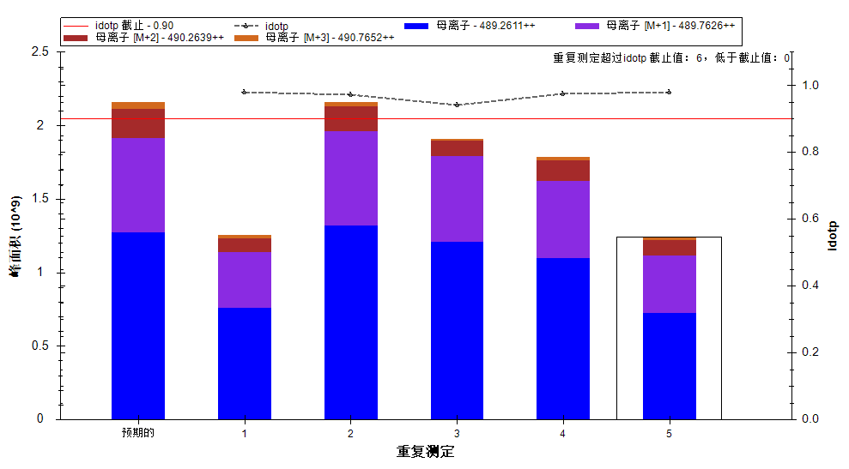
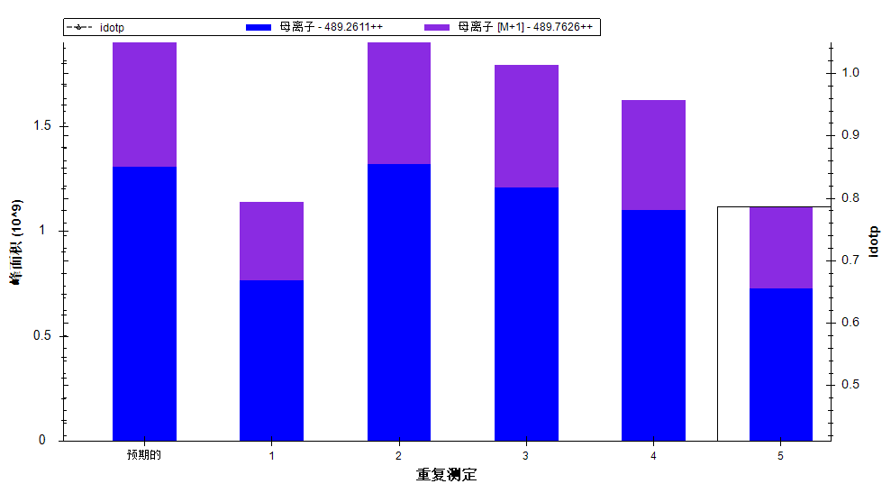

idotp 截止 - 0.90
重复测定 | 峰面积 |  |  |  |  |  |  | idotp | 母离子 - 489.2611++ | 母离子 [M+1] - 489.7626++
预期的 | 0 |  |  |  |  |  | 重复测定 | idotp | 峰面积 | 峰面积 | Pep_lost1C
 | idotp | 母离子 - 489.2611++ | 母离子 [M+1] - 489.7626++ | 母离子 [M+2] - 490.2639++ | 母离子 [M+3] - 490.7652++ |  | 预期的 | NaN | 1307968306.2 | 657836749.76 | 1965805056
重复测定 | idotp | 峰面积 | 峰面积 | 峰面积 | 峰面积 | idotp | 1 | NaN | 764162368 | 374898400 | 1139060768
预期的 | NaN | 1274538466.4 | 641023362.85 | 201564027.18 | 47219643.586 | NaN | 2 | NaN | 1320706816 | 645098240 | 1965805056
1 | 0.97853583097 | 764162368 | 374898400 | 95451080 | 23738872 | NaN | 3 | NaN | 1208606976 | 582983680 | 1791590656
2 | 0.97275370359 | 1320706816 | 645098240 | 169281440 | 29259004 | NaN | 4 | NaN | 1099905152 | 523120256 | 1623025408
3 | 0.94061911106 | 1208606976 | 582983680 | 104545120 | 17251814 | NaN | 5 | NaN | 725492928 | 390000256 | 1115493184
4 | 0.97512668371 | 1099905152 | 523120256 | 139394272 | 27549090 | NaN
5 | 0.97990256548 | 725492928 | 390000256 | 107906744 | 18744582 | NaN

Pep_COOH
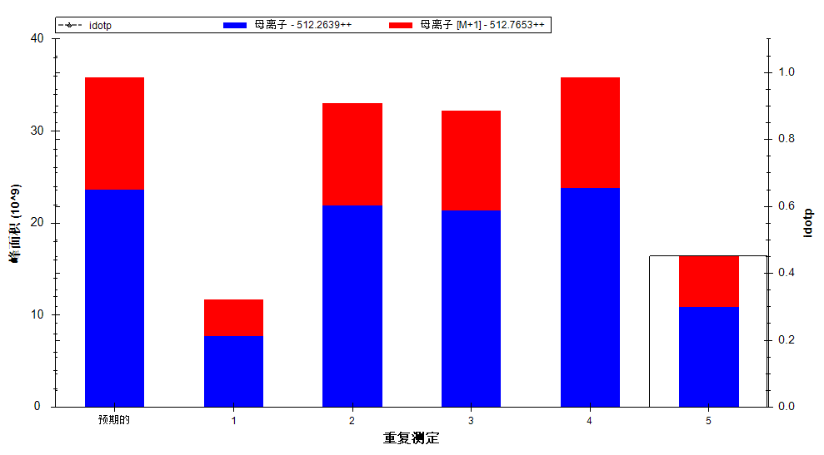

 | 母离子 - 512.2639++ | 母离子 [M+1] - 512.7653++
重复测定 | 峰面积 | 峰面积 | Pep_COOH
预期的 | 23671465317 | 12189719195 | 35861184512
1 | 7753034240 | 3997018880 | 11750053120
2 | 21943853056 | 11129772032 | 33073625088
3 | 21397475328 | 10856457216 | 32253932544
4 | 23819223040 | 12041961472 | 35861184512
5 | 10900253696 | 5513622528 | 16413876224

